시스템 내용 (구현 목록))
스킬 시스템

1. 시스템 개요
- 유저가 전략적으로 게임을 진행 할 수 있도록 하기 위한 장치
- 자원을 소모해 특수한 능력을 사용 할 수 있도록 개발 (자원을 활용해서 능력을 남발 할 수 없도록 하기 위한 장치)

2. 스킬 목록

명칭 | 내용 | 자원 소비 | 비고
은신 | 캐릭터가 은신 상태로 전환 됨
홀로그램
무력화

3. 스킬 기본 룰 |  |  |  | 5. UI
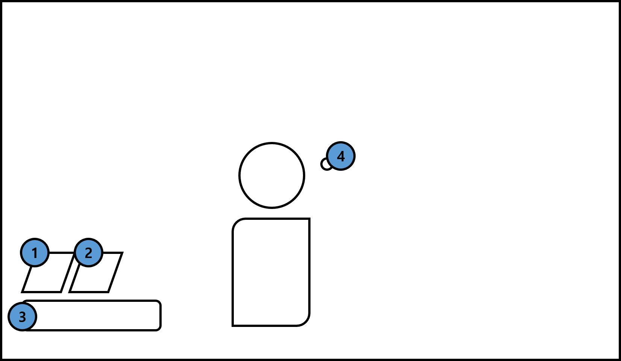
- 스킬을 사용하는 키는 Q와 E로 작동 시킬 수 있다.
- 스킬을 사용하면 자원이 감소하며 감소의 룰은 각 스킬에 따라 다르게 작동한다.
- 감소의 룰은 두가지가 있으며 지속 감소와 일반 감소가 있다
- 스킬을 사용 시 재사용 대기 시간이 생성 되며 대기 시간이 다 지니기 전에 다시 사용 할 수 없다.
- 재사용 대기 시간은 ui에 표기한다.
- 사용시 사용 되고 있음이 표기된다.
-

3.1 지속감소 룰
- 지속 감소의 경우 스킬을 사용 하는 동안 n 값 만큼 자원이 지속적으로 감소한다.
- 사용이 종료 되면 자원 감소를 중지 시킨다.
- UI 지속적으로 감소되고 있는 값을 표기한다.
- UI의 감소 값은 3초 마다 표기한다.
- 스킬 사용 시 자원 감소 값을 만족하지 못하는 경우 스킬이 작동하지 않음
- 스킬 사용 중 감소 자원을 만족하지 못하는 경우 스킬이 자동으로 해제 됨
 |  |  |  | 번호 | 명칭 | 내용 | 비고
 |  |  |  | 1 | 스킬1
 |  |  |  | 2 | 스킬2
3.2 일반감소 룰 |  |  |  | 3 | 자원
- 버튼입력 직 후 자원이 감소한다. |  |  |  | 4 | 크로스 헤어
- 스킬을 사용 시 자원을 만족하지 못하면 스킬을 사용 할 수 없다.
- 스킬을 사용 시 자원을 만족하지 못하는 경우 UI로 사용 불가함을 표기한다.
- 감소 된 자원을 자원창 UI에 표기한다.
- |  |  |  | 3.3 지속 감소 흐름도
 |  |  |  | 3.4 일반 감소 흐름도

